Hilfe-Aide
Beiträge 2026

Muster gemäss Beitragsdetail:
Muster,Anita
[AHV-Nummer]
F / 16.05.1986
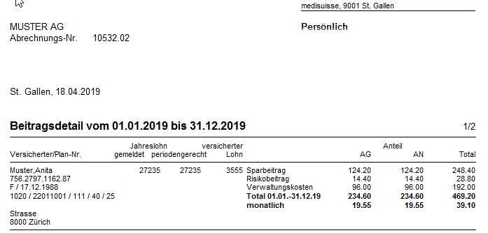
1060 / 12011001 / 553 / 50 / [100] / 25
[Adresse]

Name |  | Vorname
0 |  | 0
 |  | Anita

1
2
Geschlecht | Geburtsdatum
0 | 0

3
4
5
6
7
2
Personenkreis | Plannummer | LBI |  |  | Sparalter
0 | 22011001 | 0 | 40 |  | 25
 |  |  |  | 100
1
8
 | 60

8
3
4
5
6
7
Jahreslohn 2026 (Fr.)
27,235

AG-Anteil (%)
50

1
2
8

3
4
5
6
7

2
1
8

3
4
5
6
7

